ﾐｯｸｽ（決勝トーナメント）
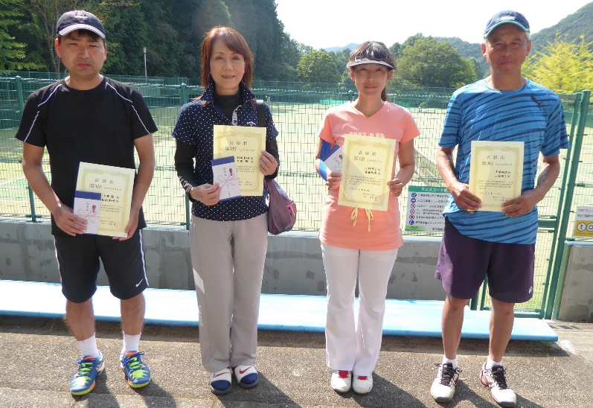
平成29年度 鹿沼秋季テニス大会
（ミックスダブルス・本戦）
ブロック | 氏名 | クラブ名 | 協会 | 決勝トーナメント※
A | 高橋 久美 | フリー | －
 | 遠藤 勝也 | チームU&T | 宇都宮
 |  |  |  |  | 6
 |  |  |  |  | 4
B | 小林 智子 | 住友電工 | 鹿沼
 | 斉藤 剛彦 | 住友電工 | 鹿沼
 |  |  |  |  |  | 3 | 優勝！
 |  |  |  |  |  | 6
C | 松嶋 真由美 | ミスレニアスTC | 鹿沼
 | 大橋 勉 | ミスレニアスTC | 鹿沼
 |  |  |  |  | 2
 |  |  |  |  | 6
D | 落合 真由美 | UIテニスクラブ | 鹿沼
 | 外池 勝次 | 関西ペイント | 鹿沼

 | 優勝 |  | 準優勝
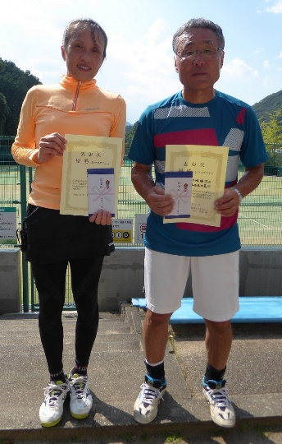
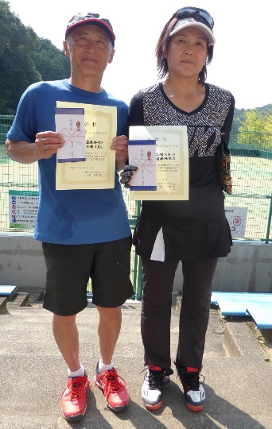

 | ３位 |  | ３位

